数据概况
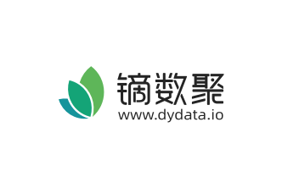
数据名称 | 2020年中国考研培训品牌的用户满意度分布情况
数据来源报告

数据来源 | 易观分析《2020年2月中国考研培训用户问卷》
数据链接
数据时间维度 | 2020
范围 | 中国
发布时间 | 2021-04
数据描述 | 该统计数据包含了2020年中国考研培训品牌的用户满意度分布情况。用户对考研帮老师的讲解清晰易懂的满意度占比最高，占比44%。
数据整理 | dydata.io

注释 | N=3500。

